Matriz imagenes
INSTALACIONES SIN GRABACION
INSTALACIONES SENCILLAS |  |  |  | CÓDIGO DE SOLUCIÓN HEAT
Elíptico Sencillo
MTI | VIKING | SATDISH | WNC
 |  |  |  | Cambio_de_LNB_Eliptico_Sencillo Instalacion de LNB Eliptico Sencillo
Sistema Multicaja II |  |  |  | CÓDIGO DE SOLUCIÓN HEAT
Elíptico Dual | Dual Stacker | Puente de Pareo | Nuevo LNB elíptico
WNC | WNC | RB-22 | All In One (AIO)
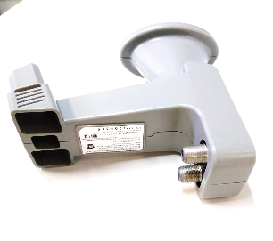 |  | 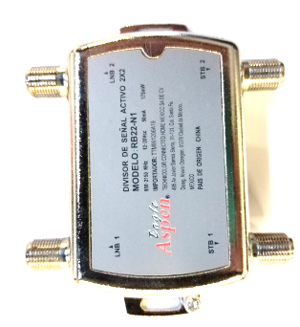 | 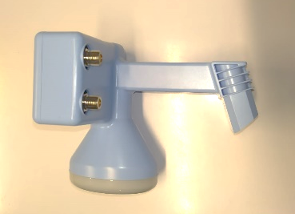 | Cambio_LNB_All_In_One Instalacion LNB All In One
Sistema Multicaja III y IV sin grabación |  |  |  | CÓDIGO DE SOLUCIÓN HEAT
Stacker Elíptico |  | Divisores de señal | Puente de Pareo
WNC | ZINWELL | . marca Perfect Vision . marca Componexx | RB-44
 |  |  |  | Cambio_Stacker_Eliptico_LNB Instalacion Stacker Eliptico LNB Cambio_de_Splitter_1X4_4PV, Instalacion de Splitter 1X4 4PV, Cambio_PAIRING_4X4, Instalacion PAIRING 4X4

INSTALACIONES CON GRABACION
INSTALACIONES I EQUIPO |  |  |  | CÓDIGO DE SOLUCIÓN HEAT
Stacker Elíptico
WNC | ZINWELL
 |  |  |  | Cambio_Stacker_Eliptico_LNB Instalacion Stacker Eliptico LNB
Sistema II EQUIPOS CON GRABACION |  |  |  | CÓDIGO DE SOLUCIÓN HEAT
Stacker Elíptico |  | DIVISOR 1X2 SWM
WNC | ZINWELL | Perfect Vision | Zinwell |  | Marca | Modelo | Nota
 |  | 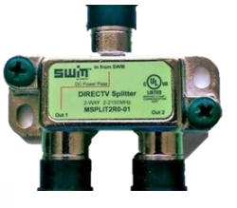 | 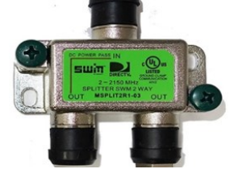 | Cambio_Stacker_Eliptico_LNB Instalacion Stacker Eliptico LNB Cambio de Divisor 1 a 2 SWM Instalacion de Divisor 1 a 2 SWM | Zinwell, Perfect Vision | MSPLIT2R1-03 (1x2) MSPLIT2R0-01 (1x2) | Si los divisores instalados corresponden a la nomenclatura se conservan
Sistema Multicaja III y IV CON GRABACION |  |  |  | CÓDIGO DE SOLUCIÓN HEAT
Stacker Elíptico |  | DIVISOR 1X4 SWM
WNC | ZINWELL | Perfect Vision | Zinwell |  | Marca | Modelo | Nota
 |  | 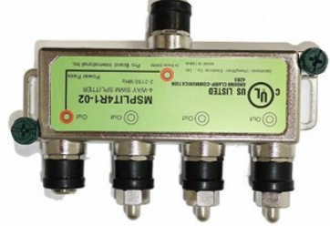 | 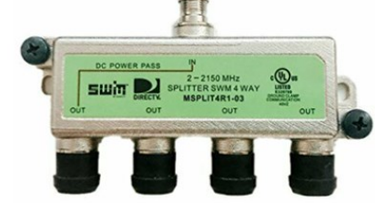 | Cambio_Stacker_Eliptico_LNB Instalacion Stacker Eliptico LNB , Cambio de Divisor 1 a 4 SWM Instalacion de Divisor 1 a 4 SWM | Zinwell, Perfect Vision | MSPLIT4R1-03 (1x4) MSPLIT4R1-02 (1x4) | Si los divisores instalados corresponden a la nomenclatura se conservan

